상품제안서
큐브 여행 6종 파우치 [PH213] | 상품코드: F32794

 |  |  |  |  |  |  | 02-412-0044 | www.easy1.co.kr
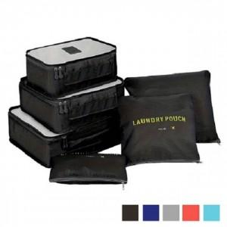

【상세/제작정보】 | .

【인쇄/포장옵션】 | 실크, 풀칼라 / OPP(비닐)

【공급단가】 | 수량 | 100~ | 300~ | 500~ | 1,000~ | 3,000~
*VAT별도 | 단가 | 3,770원 | 3,710원 | 3,620원 | 3,480원 | 3,330원

【상품 URL】 | https://easy1.co.kr:443/src/goods_detail.php?gdno=32794

